상품제안서
소가죽습식수첩메모패드(2종) | 상품코드: F04461

 |  |  |  |  |  |  | 02-412-0044 | www.easy1.co.kr
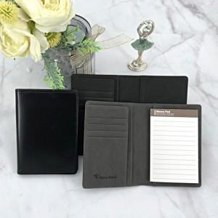

【상세/제작정보】 | 평소에는 메모 수첩으로 사용하다 여행시 여권지갑

【인쇄/포장옵션】 | 레이저 / 포장지포장

【공급단가】 | 수량 | 100~ | 300~ | 500~ | 1,000~ | 3,000~
*VAT별도 | 단가 | 10,220원 | 9,850원 | 9,490원 | 9,120원 | 8,760원

【상품 URL】 | http://www.easy1.co.kr/src/goods_detail.php?gdno=4461

